Sheet1
No.
1 | M3 - L5 / L10 | M3 - L16 / L20 | M3 - L25/ L30 | M3 - L35 / L40
2 | M4 - L5 / L12 | M4 - L16 / L20 | M4 - L25/ L30 | M4 - L35 / L40
3 | M5 - L6 / L10 | M5 - L16 / L20 | M5 - L25/ L30 | M5 - L35 / L40
4 | M6 - L8 / L12 | M6 - L16 / L20 | M6 - L25/ L30 | M6 - L35 / L40
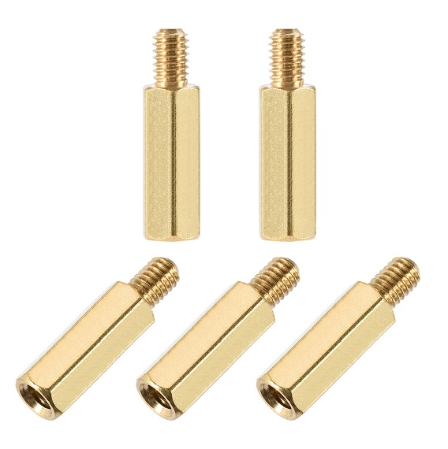
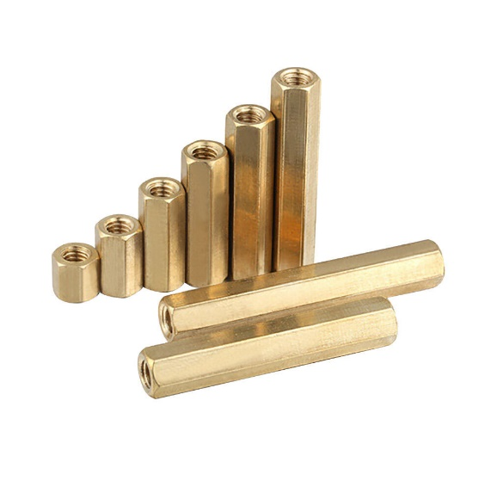
5 | M8 - L10 / L14 | M8 - L16 / L20 | M8 - L25/ L30 | M8 - L35 / L40
6 | M10 - L12 | M10 - L20 | M10 - L30 | M10 - L40
7 | M12 - L16 | M12 - L20 | M12 - L30 | M12 - L40
8 | M14 - L25 | M14 - L30 | M14 - L35 | M14 - L40
9 | M16 - L25 | M16 - L30 | M16 - L35 | M16 - L40

 | M3 | 400
 | M4 | 400
 | M5 | 400
 | M6 | 400
 | M8 | 200
 | M10 | 200
 | M12 | 100
 | M14 | 100
 | M16 | 100

 | M3 - L5 / L10 | M3 - L15 / L20 | M3 - L25/ L30 | M3 - L35 / L40
 | M4 - L6 / L10 | M4 - L15 / L20 | M4 - L25/ L30 | M4 - L35 / L40
 | M5 - L5 / L10 | M5 - L15 / L20 | M5 - L25/ L30 | M5 - L35 / L40
 | M6 - L5 / L10 | M6 - L15 / L20 | M6 - L25/ L30 | M6 - L35 / L40

